CURSOS E CONVOCATORIAS EXAMES
 |  | Unidade de Estudos e Programas
Fonte: Centro de linguas
Data actualización: agosto 2015

CENTRO DE LINGUAS

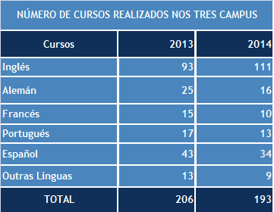
 |  | EXAMES ACREDITACIÓN E ACCESO LIBRE | 2013 | 2014

 |  | CertAcles- Inglés (B1,B2,C1 | 3 (1 en 3 campus) | 3 (1 en 3 campus)
 |  | CertAcles Francés (B1) | 2 (1 en 3 campus) | 3 (1 en 3 campus)
 |  | CertAcles Alemán (B1) | 2 | 2
 |  | Exames acceso libre (Inglés, Francés, Alemán e Portugués) | 1 | 2
 |  | DELE | 2 | 2
 |  | HELA | 4 | 5
 |  | TOEFL |  | 5
 |  | TOTAL | 14 | 22

Alumnado de cursos por lingua | 2014 | Alumnos exames acreditación | Ano 2014
 | Total |  | 632
Inglés | 1242
Español | 476
Alemán | 174
Portugués | 146
Francés | 108
Italiano | 36
Lingua de Signos | 7
Ruso | 28 | Total alumnos cursos e exames 2014 | 3,291
Persa | 17
Outros cursos especializados * | 425
Total alumnos/as cuadrimestre+verán | 2659

*Outros cursos especializados
Inglés | 367
Alemán | 13
Seminarios ** | 45
TOTAL | 425

Seminarios **
Sem.Falar Público, Uso e Coidado da Voz
Sem. Xestión da aula.
Sem. Novas Tecnoloxías

